1.Resumo
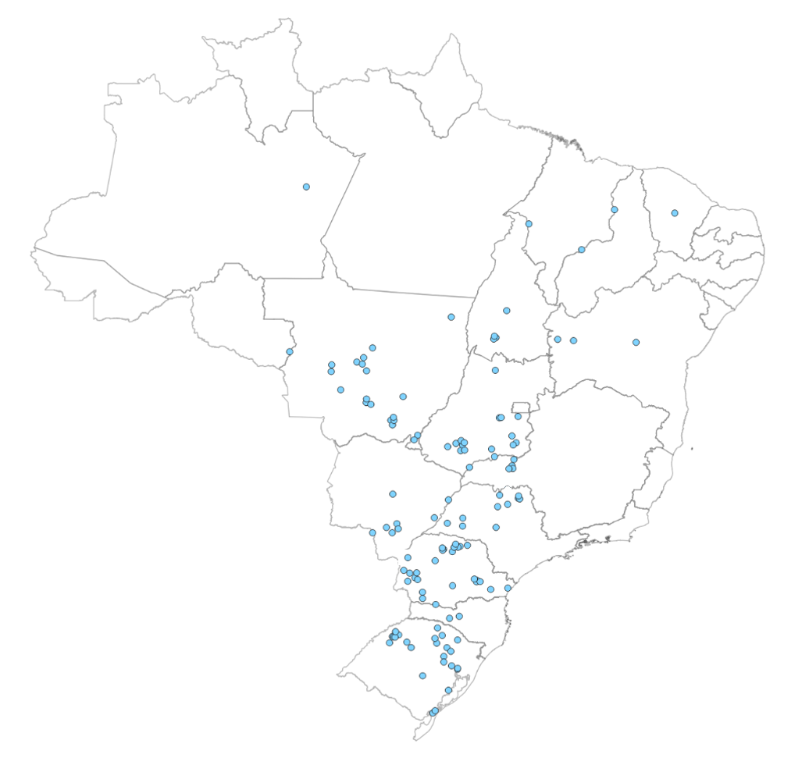
Capacidade Instalada da Indústria Brasileira de Óleos Vegetais (ton/dia)
Por Estado
(1) Ano de referência: 2023
(2) Os valores apresentados contemplam unidades ativas e paradas

Estado | UF | Processamento |  | Refino |  | Envase
 |  | Ton/dia | % | Ton/dia | % | Ton/dia | %
Mato Grosso | MT | 49,924 | 23.8% | 3,563 | 15.9% | 2,503 | 18.1%
Paraná | PR | 36,400 | 17.4% | 3,725 | 16.7% | 2,495 | 18.0%
Goiás | GO | 28,574 | 13.6% | 3,400 | 15.2% | 2,878 | 20.8%
Rio Grande do Sul | RS | 31,180 | 14.9% | 120 | 0.5% | 100 | 0.7%
Mato Grosso do Sul | MS | 14,292 | 6.8% | 1,574 | 7.0% | 1,292 | 9.3%
São Paulo | SP | 14,270 | 6.8% | 5,039 | 22.5% | 1,736 | 12.5%
Minas Gerais | MG | 9,750 | 4.7% | 1,876 | 8.4% | 1,282 | 9.3%
Bahia | BA | 8,142 | 3.9% | 1,123 | 5.0% | 1,049 | 7.6%
Tocantins | TO | 5,000 | 2.4% | - | 0.0% | - | 0.0%
Santa Catarina | SC | 3,850 | 1.8% | 550 | 2.5% | - | 0.0%
Piauí | PI | 3,350 | 1.6% | 120 | 0.5% | 180 | 1.3%
Amazonas | AM | 2,000 | 1.0% | - | 0.0% | - | 0.0%
Maranhão | MA | 1,500 | 0.7% | 330 | 1.5% | 330 | 2.4%
Ceará | CE | 1,000 | 0.5% | 200 | 0.9% | - | 0.0%
Rondônia | RO | 400 | 0.2% | - | 0.0% | - | 0.0%
Pernambuco | PE | - | 0.0% | 753 | 3.4% | - | 0.0%
Total |  | 209,632 |  | 22,372 |  | 13,845 |  | Os pontos em azul representam as unidades processadoras de soja.
Fonte/Elaboração: ABIOVE.

4.Estratificação-Processamento
Capacidade Instalada de Processamento de Oleaginosas
Estratificação da Capacidade Instalada por Tamanho de Planta
(1) Os valores apresentados contemplam unidades ativas e paradas
(2) Considera-se 330 dias para o cálculo da capacidade anual

Faixas de Capacidade (ton/dia) | 2022 |  |  | 2023 |  |  | Var.
 | ton/dia | ton/ano(2) | % | ton/dia | ton/ano(2) | % | %
até 600 | 11,362 | 3,749,460 | 6.1 | 11,880 | 3,920,400 | 5.7 | 4.6
601 a 1.500 | 38,674 | 12,762,420 | 19.0 | 42,624 | 14,065,920 | 20.3 | 10.2
1.501 a 3.000 | 90,296 | 29,797,680 | 45.4 | 99,136 | 32,714,880 | 47.3 | 9.8
3.001 a 4.000 | 31,681 | 10,454,730 | 16.1 | 29,292 | 9,666,360 | 14.0 | -7.5
4.001 a 6.000 | 19,724 | 6,508,920 | 9.9 | 20,000 | 6,600,000 | 9.5 | 1.4
acima de 6.000 | 6,700 | 2,211,000 | 3.4 | 6,700 | 2,211,000 | 3.2 | 0.0
Total¹ | 198,437 | 65,484,210 | 100 | 209,632 | 69,178,560 | 100 | 5.6
Fonte/Elaboração: ABIOVE.

Capacidade Instalada de Processamento | 2023 (ton/dia)

